EF-BP-123 (ใช้)
ผู้ตรวจสอบ
ผจก.แผนก
......./......./.......
......./......./.......
บริษัท โตโยต้านนทบุรี ผู้จำหน่ายโตโยต้า จำกัด
ฝ่าย บริการตัวถังและสี แผนกบริการตัวถังและสี
ตารางการตรวจเช็คและบำรุงรักษา เครื่องวอชเชอร์เวลเดอร์ (เครื่องกระตุกไฟฟ้า) ประจำปี .....................
a

 | ตรวจสอบประจำ |  | สัปดาห์ |  | เดือน |  |  | ผู้รับผิดชอบ ......................................................

ลำดับ | รายละเอียดการบำรุงรักษา | ประจำปี ........................ |  |  |  |  |  |  |  |  |  |  |  |  |  |  | หมายเหตุ
 |  | ม.ค. |  | ก.พ. |  | มี.ค. | เม.ย. |  | พ.ค. | มิ.ย. | ก.ค. | ส.ค. | ก.ย. | ต.ค. | พ.ย. | ธ.ค.
1 | ตรวจสอบสายไฟว่ามีรอยรั่ว / ขาดหรือไม่
2 | ตรวจสอบสายกราวด์ฉนวนหุ้มสายไฟ
 | ต้องไม่ฉีกขาด
3 | ตรวจสอบปากคีบกราวด์ต้องสามารถคีบจับชิ้นงาน
 | ได้แน่นหนา,จุดต่อสายไฟแน่น
3 | ตรวจสอบสวิทช์เปิด-ปิดเครื่อง
4 | ตรวจสอบไฟเข้าเครื่อง / ไฟแสดงสถานะ
5 | ตรวจสอบด้ามกระตุกต้องอยุ่ในสภาพปกติ
 | พร้อมใช้งาน
6 | ทำความสะอาดตัวเครื่องหลังจากใช้งานทุกครั้ง
ผู้บันทึก
ผู้ตรวจสอบ (ระดับหัวหน้างาน)
วันที่ตรวจสอบ
วันที่ | ข้อบกพร่อง |  |  |  |  | การแก้ไข |  |  |  |  |  |  |  | กำหนดเสร็จ |  |  | ผู้รับผิดชอบ
ตรวจ



หมายเหตุ : ตรวจเช็คปกติ ผิดปกติ
เอกสารฉบับที่ / วันที่ออกเอกสาร / วันที่มีผลบังคับใช้ : 4 / 20/03/2560 / 1/04/2560 |  |  |  |  |  |  |  |  |  |  |  |  |  |  |  |  | EF-B/P-123

ภาพประกอบ (ใช้)
 |  | บริษัท โตโยต้านนทบุรี ผู้จำหน่ายโตโยต้า จำกัด |  | 2/2

 | รายละเอียดการตรวจเช็คและบำรุงรักษาเครื่องเชื่อมวอชเชอร์เวลเดอร์ (เครื่องกระตุกไฟฟ้า)

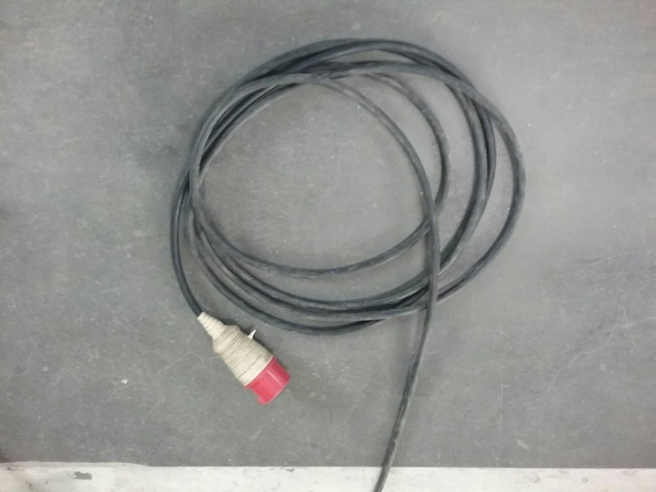
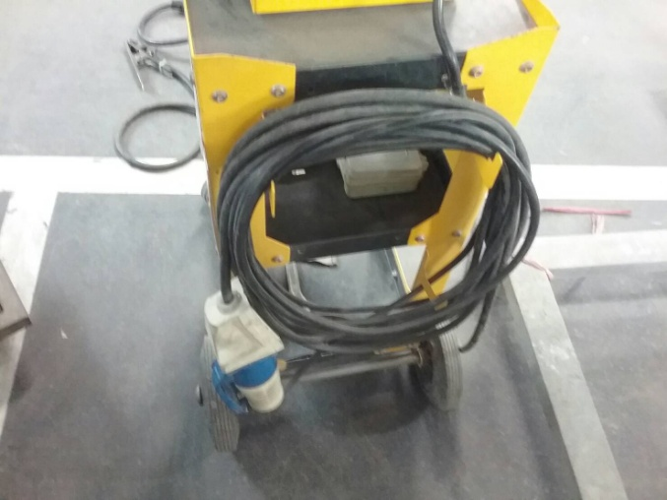
ประจำเดือน
1.ตรวจเช็คสายไฟว่ามีรอยรั่ว / ขาดหรือไม่ | 4.เป่าลม เช็ดฝุ่นทำความสะอาด |  | 7.ตรวจสอบสายกราวด์
 | ทำความสะอาดตัวเครื่องหลังจากใช้งานทุกครั้ง |  | ฉนวนหุ้มสายไฟต้องไม่ฉีกขาด
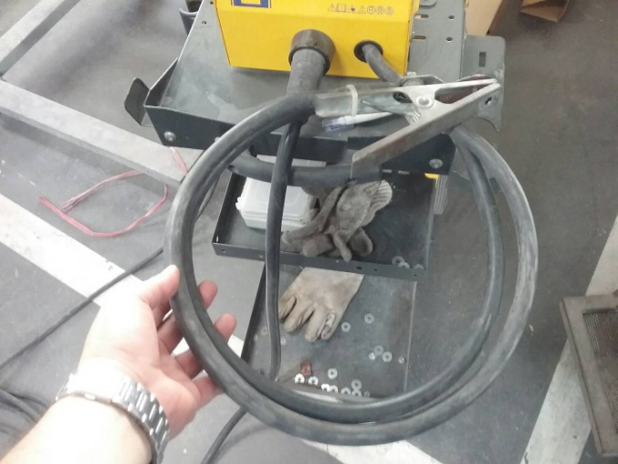

2.ตรวจสอบสวิทช์เปิด-ปิดเครื่อง | 5.ตรวจสอบด้ามกระตุก |  | 8.ตรวจสอบปากคีบกราวด์
 | ต้องอยุ่ในสภาพปกติ พร้อมใช้งานด้วยอุปกรณ์มาตรฐาน |  | ต้องสามารถคีบจับชิ้นงานได้แน่นหนา,จุดต่อสายไฟแน่น
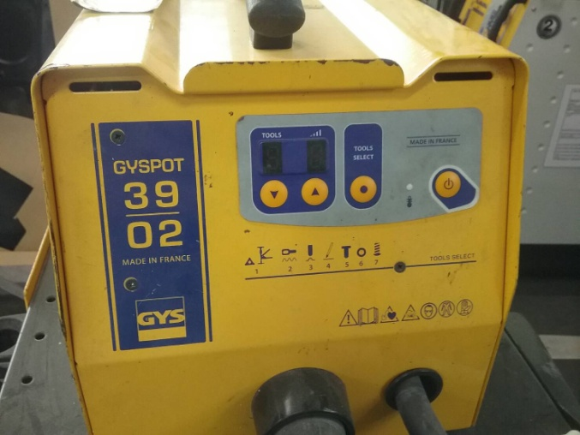
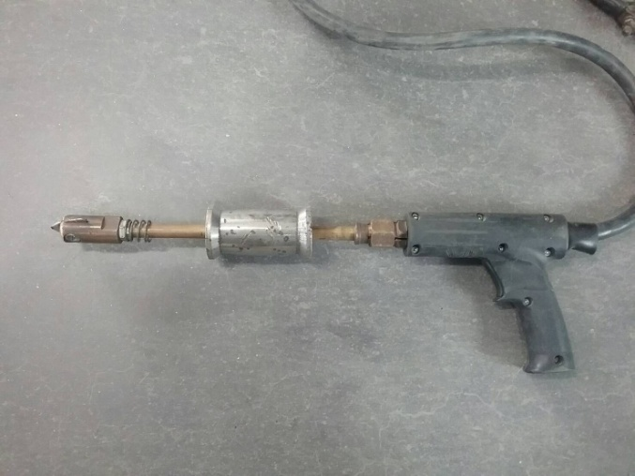
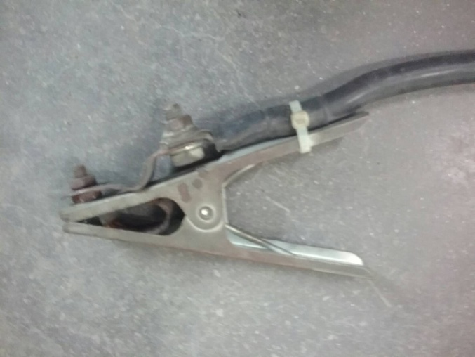

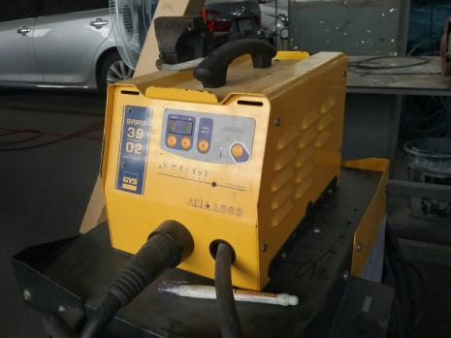
3.ตรวจสอบว่ามีไฟเข้าเครื่องหรือไม่ | 6..ตรวจสอบสายเชื่อม
เสียบปลั๊ก เปิดสวิทช์ ไฟแสดงสถานะต่างๆต้องติดขึ้นมา | ฉนวนสายไฟต้องไม่ฉีกขาด
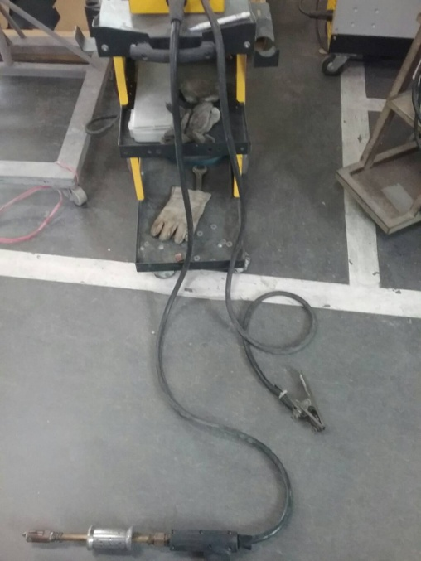

เอกสารฉบับที่ / วันที่ออกเอกสาร / วันที่มีผลบังคับใช้ : 4 / 20/03/2560 / 1/04/2560 |  |  |  | EF-B/P-123

